Sheet1

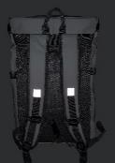
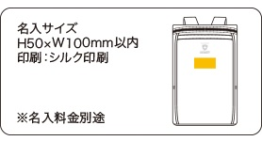
提 案 書

災害対策25点防災セット TA-150 |  | 参考上代 | ¥15,000 | 販売価格
 |  | （税別） |  | （税別）
【JAN】 | 4570168130056
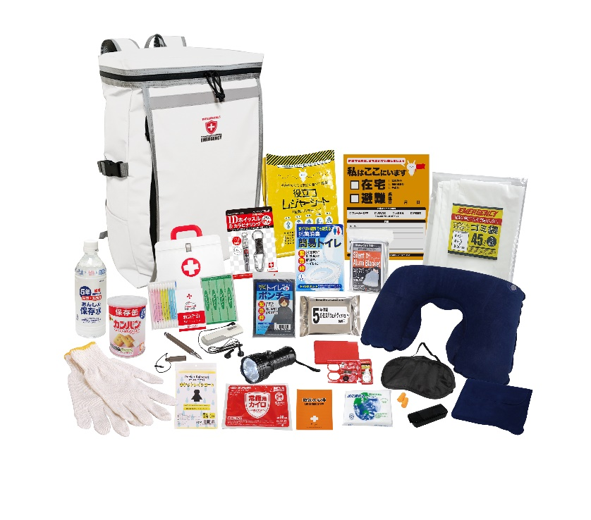
 |  |  | 【商品番号】 TA150-70 【本体サイズ】 収納リュック：300×180×470㎜ 【パッケージサイズ】 566×420×110mm・2.77kg 【個装形態】 ダンボール箱入 【入数】 3 【セット内容】 収納リュック・防災の心得・IDホイッスル＆カラビナリング・カイロ・レインコート・抗菌消臭トイレ・トイレポンチョ・モバイルバッテリー（乾電池式）・FMラジオ・軍手・静音アルミブランケット・懐中電灯・ウェットティッシュ・ネックピロー・アイマスク・耳栓・レジャーシート・5年保存水500ml・カンパン・タッチペン・ソーイングセット・緊急避難カード・水に流せるペーパー・救急4点セット・45Lゴミ袋3P 【商品説明】 撥水性に優れたスクエア型リュックに内容充実の防災セット 【備考】 一部色・柄・商品が変更になる場合があります。ご了承ください。 【生産国】 中国・日本・タイまたはマレーシア

